記入例
製品出荷確認書

依頼日 | 2024-04-05
施工会社名 |  | ㈱県北建設 |  |  | ご請求先情報 |  |  |  | V-04 密粒度(20)［50］ | 持込 | 必要
工事番号 | KA-2408 |  |  |  | 合材のご請求先 |  | ㈱〇〇建設 |  | V-04A 密粒度(20)［75］ | 引取り | 不要
担当者 | 田中 |  | 携帯番号 | 080-1111-1111 | 工事番号 |  | NN-2418 |  | V-05A（Ⅱ型） 特対密粒（20）［75］
現場略称 | 鍋掛2工区 |  |  |  | 廃材のご請求先 |  | ㈱県北建設 |  | V-06 密粒度（13）［50］
現場事前打合わせ |  |  | 必要 |  | 工事番号 |  | KA-2408 |  | V-08 細粒度（13）［50］
出荷月日 | 着時間 | 製品の種類 |  |  | 予定数量 | 引渡し方法 | ダンプ台数 | 連待数量 | V-06Ⅲ型W 密粒度（13）［50］
2024-04-25 | 9:00:00 | Rp-02 再生粗粒エコ入り（20）［50］ |  |  | 60.0t | 持込 | 5台まわり | 50.0t | V-11 透水性（13）［50］
2024-04-26 | 10:00:00 | Rp-02 再生粗粒エコ入り（20）［50］ |  |  | 60.0t | 持込 | 5台まわり | 50.0t | V-17A（Ⅱ型） 特対密粒G（13）［75］
2024-04-28 | 9:00:00 | Rp-04 再生密粒エコ入り（20）［50］ |  |  | 120.0t | 持込 | 5台まわり | 110.0t | V-20（Ⅰ型） 密粒G（13F）［50］
2024-04-29 | 12:00:00 | Rp-06 再生密粒エコ入り（13）［50］ |  |  | 10.0t | 引取り |  |  | R-01 再生安定処理（40）［50］
 |  |  |  |  |  |  |  |  | Rp-01 再生安定処理エコ入り（40）［50］
 |  |  |  |  |  |  |  |  | R-02 再生粗粒（20）［50］
現場までの経路（詳細にお願い致します） |  |  |  |  |  |  |  |  | Rp-02 再生粗粒エコ入り（20）［50］
 |  |  |  |  |  |  |  |  | R-02A 再生粗粒（20）［75］
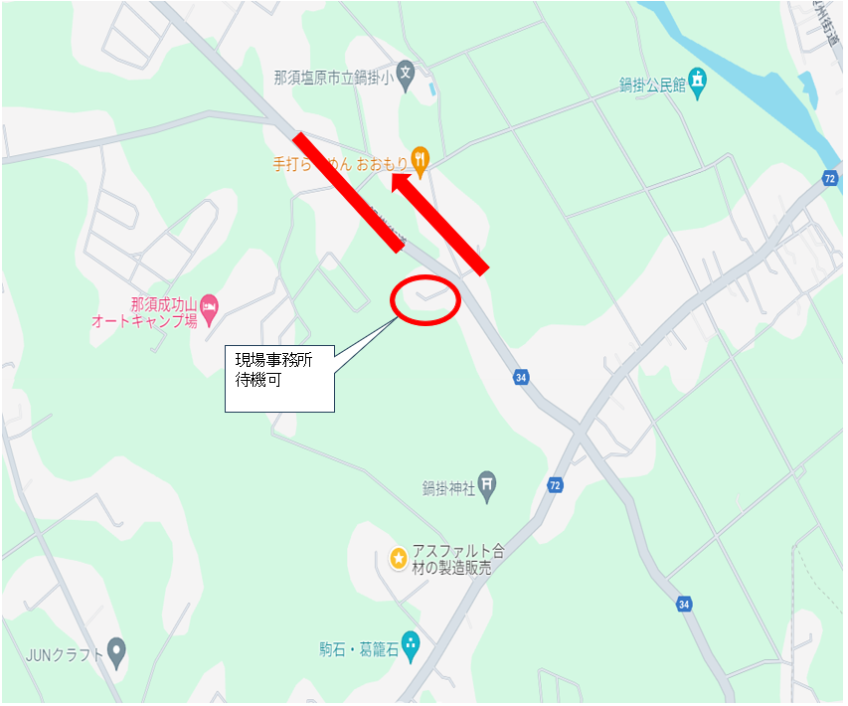 |  |  |  |  |  |  |  |  | Rp-02A再生粗粒エコ入り（20）［75］
 |  |  |  |  |  |  |  |  | R-04 再生密粒（20）［50］
 |  |  |  |  |  |  |  |  | R-04A 再生密粒（20）［75］
 |  |  |  |  |  |  |  |  | Rp-04 再生密粒エコ入り（20）［50］
 |  |  |  |  |  |  |  |  | Rp-04A 再生密粒エコ入り（20）［75］
 |  |  |  |  |  |  |  |  | R-06 再生密粒（13）［50］
 |  |  |  |  |  |  |  |  | Rp-06 再生密粒エコ入り（13）［50］
 |  |  |  |  |  |  |  |  | R-08 再生細粒（13）［50］
 |  |  |  |  |  |  |  |  | Rp-08 再生細粒エコ入り（13）［50］

 |  |  |  |  |  |  |  |  | 前進
 |  |  |  |  |  |  |  |  | 後退

 |  |  |  |  |  |  |  |  | 有
 |  |  |  |  |  |  |  |  | 無

現場進入方向 |  | 前進 |  |  | 待機場所 |  | 有
注意事項その他
構内最徐行

